상품제안서
성탄담요+미니에코백세트 | 상품코드: S37820

 |  |  |  |  |  |  | 02-713-8555 | www.synergygift.co.kr
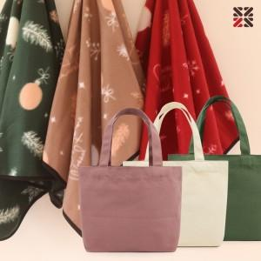

【상세/제작정보】 | <p><span style="font-size: 18.6667px;">※ 자수인쇄 디자인에 따라 인쇄비 편차 발생 됩니다.</span></p><p><span style="font-size: 18.6667px;">※ 기본수량 미만 발주 진행시 별도 문의 바랍니다.</span></p><p><span style="font-size: 18.6667px;">※ 운임비 별도 발생 됩니다.</span></p>

【인쇄/포장옵션】 | 실크, 자수 / OPP(비닐)

【공급단가】 | 수량 | 100~ | 200~ | 500~ | 1,000~ | 5,000~
*VAT별도 | 레드 | 5,450원 | 5,300원 | 5,050원 | 4,950원 | 4,780원
 | 그린 | 5,450원 | 5,300원 | 5,050원 | 4,950원 | 4,780원
 | 베이지 | 5,450원 | 5,300원 | 5,050원 | 4,950원 | 4,780원

【상품 URL】 | https://www.synergygift.co.kr:443/src/goods_detail.php?gdno=37820

